MiMESIntegrationForParameterVal
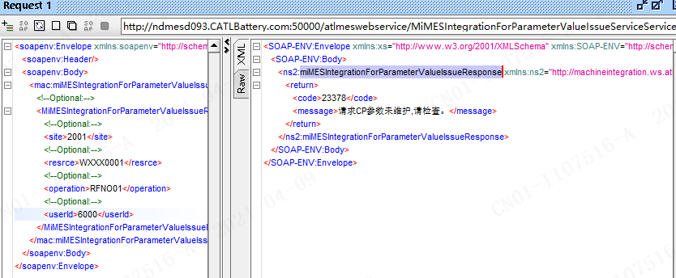
WebService接口参数配置：获取设备设定参数

设备：GQ（CLXX)获取设备设定参数WXXX0001
Web Service连接参数 : MiMESIntegrationForParameterValueIssueServiceService
参数 | 说明 | 类型 | 需要配置 | 备注 | D环境 值 | Q环境 值
MES WSDL | WS服务器WSDL | string | 可配置 |  | http://ndmesd093.catlbattery.com:50000/atlmeswebservice/MiMESIntegrationForParameterValueIssueServiceService?wsdl
TimeOut(ms) | WS服务器连接超时设置，毫秒 | string | 可配置 |  | 50000
User | 连接服务器用户名 | string | 可配置 |  | SUP_TEST01
Password | 连接服务器用户密码 | string | 可配置 |  | Aa20202021!@

接口 : 裸电芯校验
MiMESIntegrationForParameterValueIssueServiceService.miMESIntegrationForParameterValueIssue()

接口 Request 描述 : miMESIntegrationForParameterValueIssue -> MiMESIntegrationForParameterValueIssueRequest
参数 | 说明 |  | 需要配置 | 备注 | D环境 值 | Q环境 值
site | 设备所在的站点 | string | 可配置 |  | 2001
operation | 托盘号/电芯号 | string | 可配置 |  | RFNO01
resrce | 资源号 | string | 可配置 |  | WXXX0001
userId | 用户 | string | 可配置

返回 Respond 描述 : miMESIntegrationForParameterValueIssue -> miMESIntegrationForParameterValueIssueResponse
参数 | 说明 | 类型 | 需要配置 | 备注 | D环境 值 | Q环境 值
code | 返回代码： 0 - 执行事务正常； >0 - 执行事务有异常 | int
Message | 返回信息 | string
SITE | 返回站点 | string
RESRCE | 返回设备资源号 | string
ITEM | 返回物料编码 | string
parameterArry | 返回设备参数组 | parameterArry[]
parameterName | 设备参数名称
parameterValue | 设备参数值

